Hoja1
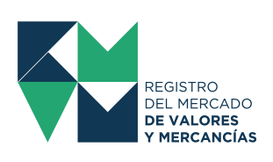
INFORME DE CONTRATOS DE FONDO DE INVERSIÓN-MENSUAL
VALORES EN QUE FUERON INVERTIDOS LOS RECURSOS DE LOS FONDOS DE INVERSIÓN

 | NOMBRE DEL AGENTE: | BAC VALORES GUATEMALA, S.A.

 | MES REPORTADO: | Mayo

 | AÑO: | 2024

CIFRAS EN UNIDADES DE DÓLARES
NOMBRE DEL FONDO DE INVERSIÓN | NOMBRE DE LA OFERTA DE INVERSIÓN | CLASE DE VALORES | MONEDA DE INVERSIÓN | PLAZO EN MESES (PROMEDIO PONDERADO) | SALDO AL FINAL DEL MES ANTERIOR | MONTO INVERSIÓN DEL MES | DESINVERSIÓN DEL MES

